工程検査記録票（曲げ試作用めっき仕様）
例）工程検査記録票 (KSSiI001-SZSi004-1)

図 番 |  | F01132-P43 |  |  |  |  |  | 材料コード
生産日、ロットＮｏ |  | 1～ |  |  |  |  |  | メーカー・材質・サイズ |  |  | 三菱 A1050-H24 0.8×51
メッキ仕様 |  | Ep-Al/Ni.1Sn.1m 両面部分メッキ 幅23～25ｍｍ |  |  |  |  |  | 材質確認 (手記入）
材料ロットNo記入 |  | ① |  | ② |  | ③ |  | ④ |  | ⑤ |  | ⑥ |  | ⑦
板厚 0.8±0.15mm |  | ① |  | ② |  | ③ |  | ④ |  | ⑤ |  | ⑥ |  | ⑦
メッキ仕様確認 |  | ① |  | ② |  | ③ |  | ④ |  | ⑤ |  | ⑥ |  | ⑦
材料外観（変形・打痕・キズ） |  | ① |  | ② |  | ③ |  | ④ |  | ⑤ |  | ⑥ |  | ⑦
 | 検査基準 |  | 検 査 シ ョ ッ ト 数
 |  |  | 初動品 | 5K | 10K | 15K | 20K | 25K | 30K | 35K | 40K | 45K | 50K | 55K | 最終
めっき仕様のフォーマットを作成
曲げ試作用フォーマット（めっき仕様）
製品外観 | 変 形
 | 打 痕、キ ズ
コイニング部キズ・打痕 | 0.01ｍｍ以下
コイニング部潰し量 | 0.6 +0 -0.03

 | 検査基準 |  |  | 初動品 |  |  |  |  |  |  |  | 最終品 |  |  | ショット
 |  |  | 実測値

確認者
※苛性処理前の製品を測定対象する 測定器 A- ,A- |  |  |  |  |  |  |  |  |  |  |  |  |  | 承 認
記入方法
適合 ○ 不適合 ×
不適合 × を発見した場合、上司へ報告し至急前LOT確認すること

工程検査記録票 (KSSiI001-SZSi004-1)

図 番 |  | F01132-P43 |  |  |  |  |  | 材料コード
生産日、ロットＮｏ |  | 1～ |  |  |  |  |  | 材質・サイズ |  |  | 三菱 A1050-H24 0.8×51
 | 検査基準 |  | 検 査 シ ョ ッ ト 数 |  |  |  |  | 材質確認 (手記入）
 |  |  | 初動品 | 5K | 10K | 15K | 20K | 25K | 30K | 35K | 40K | 45K | 50K | 55K | 最終
材料ロットNo | 記入 |  | ① |  | ➁ |  | ③ |  | ④ |  | ⑤ |  | ⑥
板 厚 | 0.8±0.15mm
材料外観 | 変 形
 | 打 痕、キ ズ
曲げ試作用フォーマット
製品外観 | 変 形
 | 打 痕、キ ズ
寸法

 | 検査基準 |  |  | 初動品 |  |  |  |  |  |  |  | 最終品 |  |  | ショット
寸法 |  |  | 実測値

確認者
※苛性処理前の製品を測定対象する 測定器 A- ,A- |  |  |  |  |  |  |  |  |  |  |  |  |  | 承 認
記入方法
適合 ○ 不適合 ×
不適合 × を発見した場合、上司へ報告し至急前LOT確認すること

工程検査記録票（NT2394-P43バスバーめっき) (2)
工程検査記録票 (KSSiI001-SZSi004-1)

図 番 |  | NT2394-P43 （2ヶ取り） |  |  |  |  |  | 材料コード |  |  | PM81ED
生産日、ロットＮｏ |  | 1～ |  |  |  |  |  | メーカー・材質・サイズ |  |  | FURUKAWA C1020-1/2H 1.0×45
メッキ仕様 |  | Ep-Cu/Sn1m/:B（MAX3μｍ） |  |  |  |  |  | 材質確認 (手記入）

1.使用材料確認
 |  | 1コイル目 |  | 2コイル目 |  | 3コイル目 |  | 4コイル目 |  | 5コイル目 |  | 6コイル目 |  | 7コイル目
材料ロットNo記入
板厚 1.0±0.05mm
メッキ仕様確認（ロットNo記入）
材料外観（変形・打痕・キズ） |  | OK NG |  | OK NG |  | OK NG |  | OK NG |  | OK NG |  | OK NG |  | OK NG
平面度（0.1㎜） |  | OK NG |  | OK NG |  | OK NG |  | OK NG |  | OK NG |  | OK NG |  | OK NG
レベラー調整有無 |  | 有 無 |  | 有 無 |  | 有 無 |  | 有 無 |  | 有 無 |  | 有 無 |  | 有 無
平面度（0.1㎜）※レベラー調整後 |  | OK NG |  | OK NG |  | OK NG |  | OK NG |  | OK NG |  | OK NG |  | OK NG
確認者
判定 |  | 合 否 |  | 合 否 |  | 合 否 |  | 合 否 |  | 合 否 |  | 合 否 |  | 合 否
使用測定器：マイクロメーター、シュートゲージ（治具管理No.J-2）
※メッキ使用の確認は材料検査成績書と照らし合わせる事

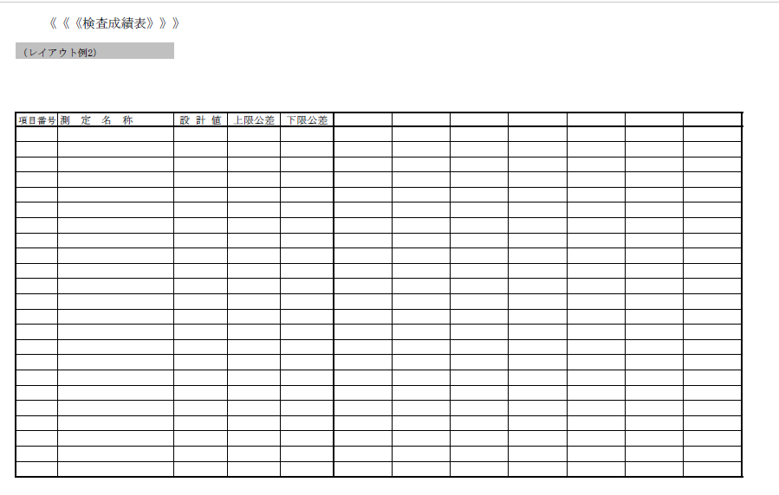
Cav1：初動
Cav２：初動
2.重要項目検査（初動品）
製品特性 |  |  | 検査基準 |  |  |  | 判定 |  | 確認者
①製品幅 |  |  | 26.3±0.05 |  |  |  | 合 否
②孔ー孔幅 |  |  | 14.75±0.05 |  |  |  | 合 否
③孔幅 |  |  | 2-6.3±0.05 |  |  |  | 合 否
④孔ー製品幅 |  |  | 4.2±0.2 |  |  |  | 合 否
⑤製品幅 |  |  | 6.8±0.1 |  |  |  | 合 否
⑥製品幅 |  |  | 23.3±0.2 |  |  |  | 合 否
⑦製品幅 |  |  | 14±0.05 |  |  |  | 合 否
⑧孔幅 |  |  | 2－6±0.05 |  |  |  | 合 否
⑨孔径 |  |  | φ1.5±0.1 |  |  |  | 合 否
⑩平面度 |  |  | 0.1以下 |  |  |  | 合 否
⑪板厚 |  |  | 1±0.05 |  |  |  | 合 否
使用測定器：品証ネクシブ |  |  |  | 測定数：n=3 / 各Cav
※測定数値は別紙参照

3.製品外観検査
 | 検査基準 |  | 検 査 シ ョ ッ ト 数
 |  |  | 初動品 | 5K | 10K | 15K | 20K | 25K | 30K | 35K | 40K | 45K | 50K | 55K | 最終
製品外観 | 変 形 |  | 合 否 | 合 否 | 合 否 | 合 否 | 合 否 | 合 否 | 合 否 | 合 否 | 合 否 | 合 否 | 合 否 | 合 否 | 合 否
 | 打 痕、キ ズ |  | 合 否 | 合 否 | 合 否 | 合 否 | 合 否 | 合 否 | 合 否 | 合 否 | 合 否 | 合 否 | 合 否 | 合 否 | 合 否
孔径 Cav1 | φ1.5±0.1㎜
孔径 Cav2 | φ1.5±0.1㎜
バリ Cav1 | 0.05ｍｍ以下
バリ Cav2 | 0.05ｍｍ以下
端末検出・ミスフィード確認 |  |  | OK NG
判定
確認者
使用測定器：マイクロメーター、ピンゲージ

4.重要項目検査（最終品）
製品特性 |  |  | 検査基準 |  |  |  | 判定 |  | 確認者
①製品幅 |  |  | 26.3±0.05 |  |  |  | 合 否
②孔ー孔幅 |  |  | 14.75±0.05 |  |  |  | 合 否
③孔直径 |  |  | 2-6.3±0.05 |  |  |  | 合 否
④孔ー製品幅 |  |  | 4.2±0.2 |  |  |  | 合 否
⑤製品幅 |  |  | 6.8±0.1 |  |  |  | 合 否
⑥製品幅 |  |  | 23.3±0.2 |  |  |  | 合 否
⑦製品幅 |  |  | 14±0.05 |  |  |  | 合 否
⑧孔直径 |  |  | 2－6±0.05 |  |  |  | 合 否 |  |  |  |  |  | 承認
⑨孔径 |  |  | φ1.5±0.1 |  |  |  | 合 否
⑩平面度 |  |  | 0.1以下 |  |  |  | 合 否
⑪板厚 |  |  | 1±0.05 |  |  |  | 合 否
使用測定器：品証ネクシブ |  |  |  | 測定数：n=3 / 各Cav
※測定数値は別紙参照

